Sheet1
対応１：
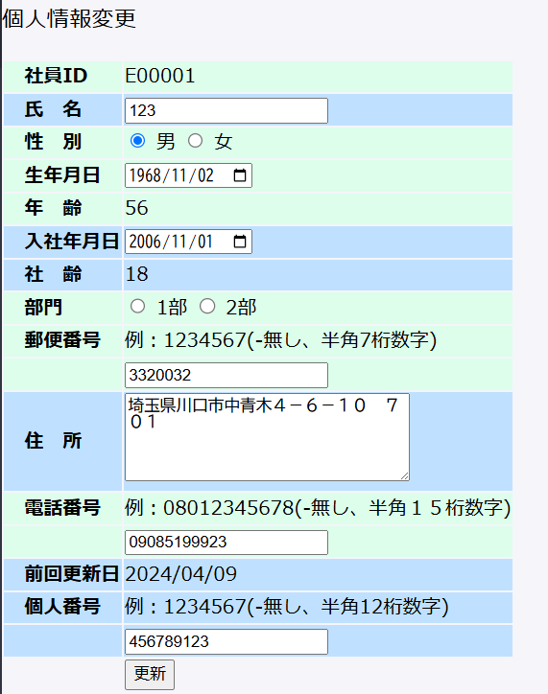

改修１：2部を消し。”1部”→”第一開発部”、自動チェック状態

改修２：画面側：332-0032の形にする。DB側現状のまま

改修3：画面側：090-8519-9923の形にする。DB側現状のまま

改修4：旋回更新日を一番下に移動。

詳細設計書：
 | ems\DOC\詳細設計書\詳細設計_EMS_社員情報変更.xlsx

基本設計書：
 | ems\DOC\基本設計\基本設計_ems_社員情報更新.xlsx

